상품제안서
CH212 에코라이프 모던 과자모양 의자 쇼파 쿠션 | 상품코드: F28035

 |  |  |  |  |  |  | 02-412-0044 | www.easy1.co.kr
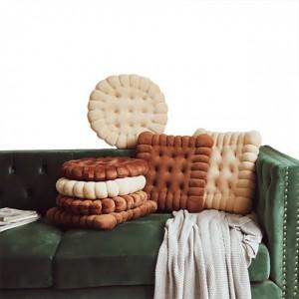

【상세/제작정보】

【인쇄/포장옵션】 | 실크 / 포장불가능

【공급단가】 | 수량 | 100~ | 300~ | 500~ | 1,000~ | 3,000~
*VAT별도 | 단가 | 9,500원 | 9,340원 | 9,120원 | 8,890원 | 8,740원

【상품 URL】 | http://www.easy1.co.kr/src/goods_detail.php?gdno=28035

